项目简介
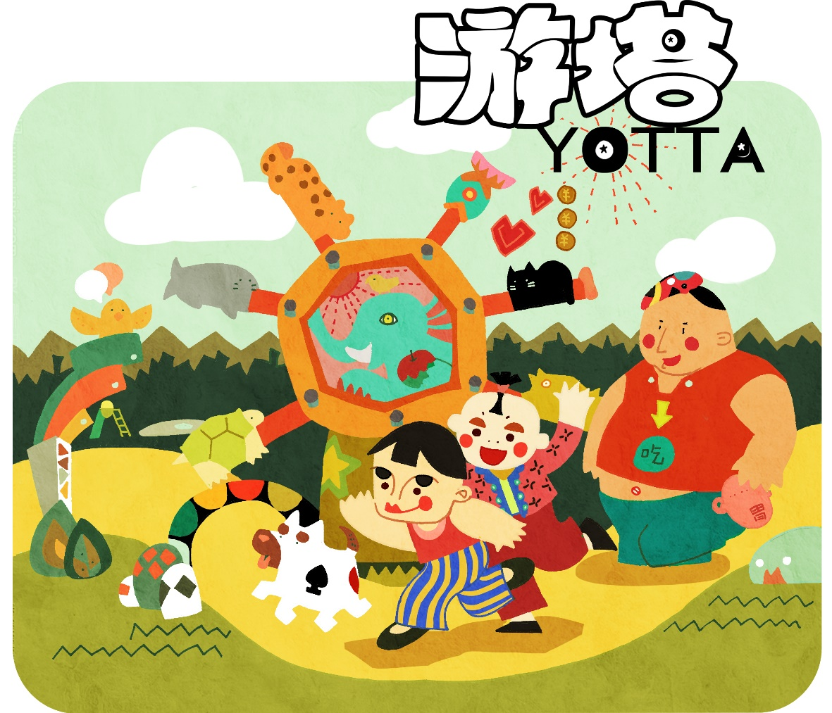

YOTTA游塔 游戏策划&参数列表
BY YOTTA工作室

一、项目概述
1、游戏基本信息
（1）游戏简述： YOTTA（游塔）是一款以景区旅游为主题的类塔防游戏，在玩法机制上，本游戏将塔防和模拟经营这两种游戏类型元素相结合，玩家既能够从游戏中体验到模拟经营元素中建筑摆放美感与 功能资源搭配的趣味，同时也要尽力在关卡内所有游客走出景区前达成胜利通关的条件。在应用层面上，YOTTA可以与特定景区合作，将景区内的景点加入到游戏关卡设施库中，玩家在建 设这些虚拟景点时能够获得其对应的真实景点信息，从而加深用户对该景区的认知；而在游戏中加入LBS技术，玩家在固定的虚拟点进行闯关，成功后就“占领”了这片景点，其他玩家能 够挑战“占领者”，而挑战胜利的条件是闯关后获得的积分更高，这样能够提升景区内游客间的互动，体现YOTTA的社交功能；而在景区内玩家能够用玩YOTTA获得的积分换取区内某些商家 的优惠券或折扣，这是YOTTA在商业上可能性拓展。 （2）平台： YOTTA面向PC平台与移动设备平台。 （3）目标用户： YOTTA目标用户群为10岁以上的普通玩家，以及前往与YOTTA合作的景区旅游的游客。 （4）商业潜力： YOTTA具有较高商业潜力，能够形成基于LBS技术与景区内游客互动的游戏化商业模式，在用户基数达到一定数量时，玩家在景区内胜利通过一些关卡就能够在LBS的支持下虚拟地占领一 些景区，而其他用户则可以给予朋友系统对其进行挑战，这些行为能够加强用户对真实景区的了解与参与感；而积分排行的设计使得用户间有了竞争，更加深用户对游戏的粘度，在这基 础上，加入游戏内积分与现实景区内商家的兑换机制，让游戏与具体的商业结合，能够刺激与优化商家在景区内的经营模式改良，使得景区内形成游客与游客、游客与景点、游客与商家 的循环互动，提升景区吸引力。 （2）游戏美术上创新点： （3）商业上创新点：

2、游戏创新点
（1）游戏机制上创新点：
YOTTA分为许多小关卡，关卡与一些真实的旅游区相对应，一些玩家可以在游戏中建造的设施建筑也以现实景区中的景点为原型，以将游戏与真实的旅游区感性体验相结合；同时，不同于
传统塔防游戏那种建筑向路径上的移动物体发射炮弹消灭敌人的模式，YOTTA运用的模式是：对不同种类的建筑拥有不同强度偏好的游客，按判定机制随行走主动进入路径边的建筑从而产
出用于游戏核心循环运作的重要资源以推进游戏。

（2）游戏美术上创新点：
采用“拙”感卡通风格作为美术上的主导风格。

（3）商业上创新点：
游戏可利用LBS技术让玩家在虚拟的“平行空间”占领景区，如果有其他玩家在这个位置以更高积分通关，则能够夺下该景区，玩家间也能够加好友，这个系统能够提升游客之间的互动，
提升用户对游戏粘度，若用户基数够大则能够形成巨大商业潜力。同时玩家用积分对话景区内商家的折扣与优惠，这也能刺激消费并促进商业方式朝互联网发展，优化结构，提升景区对
游客与商家的吸引力。

二、玩法简介
1、游戏以解锁的形式分为多个关卡，每个关卡与一个真实旅游区对应。
2、在每个关卡中，均存在一条固定路径与若干可供建造的位置。玩家初始时具有一定数量的金币与生命值；同时玩家还拥有一种可用于购买、升级技能与科技的资源：欢笑精华， 欢笑精华无法在关卡的游戏过程中使用，但可以通过关卡中收集游客开心状态时产出的笑脸来积累欢笑精华，其使用方式是在选关地图界面下的技能树和科技树子界面中，花 费不同量的欢笑精华购买与升级不同的关卡内可使用的技能和基础科技。
目前游客波数与总游客波数
用于计算关卡得分，研发、升级技能、科技的欢笑精华
不满度槽：显示当前景区不满度
用于建造与升级建筑的金币
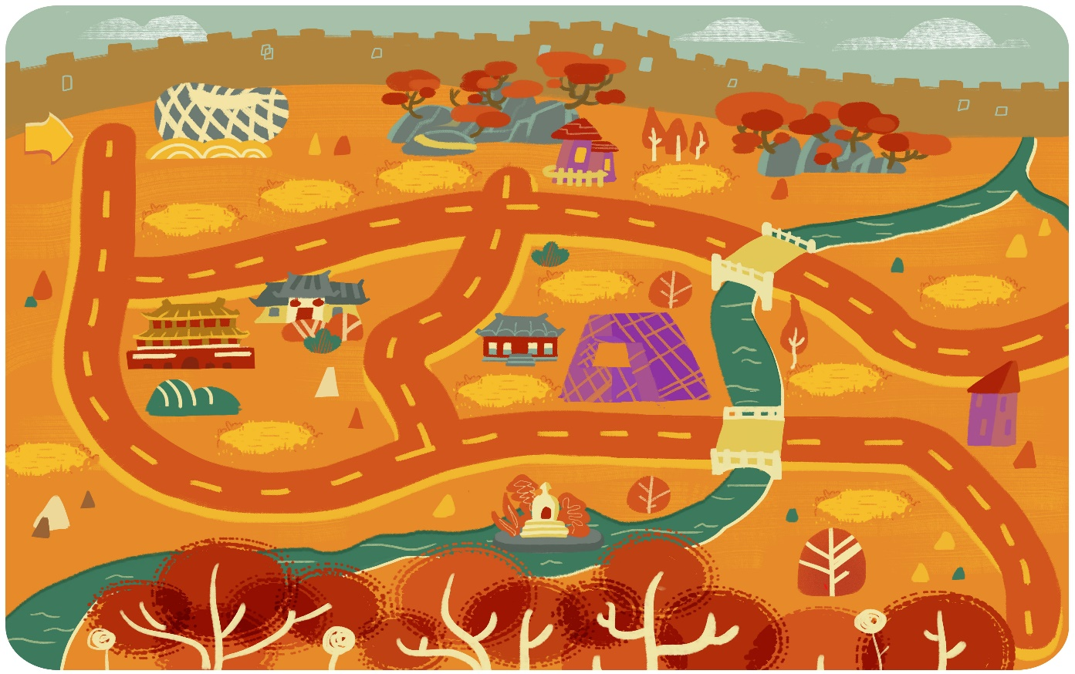 效果图 - 关卡地图（1）- 地图基本式样
目前游客波数与总游客波数
用于计算关卡得分，研发、升级技能、科技的欢笑精华
不满度槽：显示当前景区不满度
用于建造与升级建筑的金币
 效果图 - 关卡地图（2）- 建造建筑与游客走入地图
3、游戏每个关卡中均存在固定数量的游客等候进入旅游区，游客种类包括：孩童，男士，女士，老人，外星人等。
4、玩家可在建造位置选择建造不同种类的建筑，如：商店，酒店，餐厅等。建造建筑需消耗金币，详见建筑表。
5、玩家也可以选择升级已有建筑到更高等级。升级建筑需消耗金币，但更高等级的建筑可使游客产生更高的快乐度与金币消耗。
6、每个建筑都有一个以其为圆心的判定范围，当游客进入判定范围圈时，就每2秒根据这名游客对此建筑的偏好进行判定，若判定成功游客将进入该建筑中产出用于建造与升级建筑的金币以及
提升快乐度，当游客的快乐度达到峰值时，将产出一枚笑脸，玩家用鼠标左键键点击笑脸进行采集，则可将笑脸转化为一定量的欢笑精华。需要注意的是，若不对笑脸进行采集，则8秒后笑
脸将消失；同时游客头顶不能同时出现两枚待采集的笑脸；因此未被采集笑脸的游客虽然能够再进入建筑中产出金币、提升好感度，但此时提升的好感度已经没有意义，并不能使得游客再产
生新的笑脸。
7、若建筑间的判定范围圈出现重叠，则当游客进入重叠区时，游客会对其更加偏好的那个建筑进行是否要进入的判定，若游客对重叠区的两个或以上建筑的偏好相同，则随机对其中的一个
建筑进行判定。
8、游客本身具有一定的快乐度，但其快乐度自其进入旅游区起，按照时间递减。
9、游客有三种情绪状态：一般、生气与开心，一般情绪状态有个区间，大于右侧值则能使游客进入开心状态，小于左侧值则使游客进入生气状态。若游客进入生气状态，会降低游客对 所有建筑的偏好百分比，而生气状态持续一小段时间后游客会“暴走”而加快移动速度；若游客变为开心状态，则会产出一个笑脸，玩家点击笑脸后会根据游客等级获得一定量欢笑 精华，当点击笑脸后，玩家回复到初始情绪状态与初始快乐度值量，而同时获得一个BUFF，即游客在之后的一小段时间中不会因移动而减少快乐度；
且若被采集笑脸的游客拥有特殊能力，则在其笑脸被采集后的6秒内，其特殊能力依然暂时消失（一进入“开心”状态，特殊能力就会暂时消失），6秒后，其特殊能力恢复
10、需要注意的是，游客头顶的笑脸一旦消失，且无论是被采集还是因未及时采集而损耗，游客都回复到初始情绪状态与快乐度水平，但差别在于：因成功采集笑脸而回复初始状态的游客，
会获得一个在6秒内不随时间减少快乐度的BUFF；但笑脸未被采集而损耗的游客，在回复到初始状态后，不会有BUFF产生
11、情绪状态为生气的游客在离开旅游区时会使关卡界面上方的不满度+1。当不满度达到10，且旅游区中仍有未离开的游客时，视为游戏失败。
12、若所有游客均离开旅游区时，不满度仍小于10，则视为关卡通过成功。并根据玩家在本关卡获得的总欢笑精华量及不满度评级（1星，2星，3星)。星级与本关卡总欢笑精华获得量呈正
比关系，而与本关卡总不满度成反比关系
注：
游戏关卡中的路径与建造位置均通过表格配置。详见关卡表。

三、建筑机制设定
1.建筑的种类与等级
 | (1)建筑分为“景点”、“餐饮”、“住宿”、“剧场”、“商店”、“游乐区”六类
 | (2)“餐饮”、“住宿”、“剧场”三类有三个建筑等级；“景点”、“商店”与“游乐区”有四个建筑等级。
“景点”类建筑升级图示： （A级景点 → AA级景点 → AAA级景点 → AAAA级景点 ）
“餐饮”类建筑升级图示： （小餐车 → 快餐店 → 主题餐厅）
“住宿”类建筑升级图示： （连锁旅店 → 酒店 → 皇冠酒店）
“剧场”类建筑升级图示： （小剧场 → 电影院 → 大剧院）
“商店”类建筑升级图示： （便利店 → 超市 → 商场 → 购物中心）
“游乐区”类建筑升级图示： （滑梯公园 → 游乐场 → 电子竞技场 → 主题乐园）
2.玩家可在待建空位处选择建造不同种类的建筑并升级它们。
 | (1)首次建造只可建造该设施种类的一级建筑，在此基础上可将建筑升级。
 | (2)建造与升级都需消耗一定数量金币。
3.玩家可在原有建筑基础上进行升级。
 | (1)若建筑已为该种类建筑的最高等级建筑，则不可再次升级。
 | (2)升级建筑需要消耗对应数量的金币。
4.每种建筑具有其作用范围（该以建筑为中心，范围为半径的圆形区域）。
 | (1)游戏系统每隔2秒，对处于建筑作用范围中的游客进行是否进入建筑的判定。
 | (2)受判定游客进入建筑的概率与其对该建筑的偏好度呈正比关系。
 | (3)若游客进入建筑，则会提升一定数量的游客快乐度，并产出一定量金币。金币用于建造与升级建筑。
 | (4)已经进入过建筑的游客仍可能再次进入该建筑，并提升快乐度与产出金币。
5.每种建筑具有一定的耐用度。
 | (1)游客进入建筑时会对建筑造成一定损坏，变现为相应减小建筑的耐用度，减少的耐用度量与该游客的等级及破坏力系数呈正比关系。
 | (2)耐用度降为0或以下的建筑视为损坏建筑。游客进入损坏建筑会减少其快乐度且不能产生任何金币。
 | (3)玩家可选择对损坏建筑进行维修。维修建筑需消耗一定数量的金币。但维修即时生效，且在生效后恢复该建筑原有的耐用度。
6.损坏建筑物产生的影响。
(1)损坏的建筑在美术表现上体现为建筑冒烟、破损等效果 (2)游客若进入损坏的建筑物中，会减少快乐度，并且不会产出金币，快乐度减少量等于该建筑物非损坏时游客进入时所提升的快乐度量。
7.出售建筑会获得比建造费更低的金币数。
 | (1)在关卡中，玩家可以随时将已建造好的建筑出售
 | (2)售价小于建造费用（为建造包括升级总费用之和的65%）。
注：
建筑参数详见建筑属性参数表

四、游客机制设定
1.游客的种类与等级
 | (1)游客种类分为“孩童”、“男士”、“女士”、“老人”、“外星人”五类
 | (2)每个游客类别都有4个等级
“孩童”类游客升级图示： （小朋友 → 捣蛋鬼 → 玩具达人 → 超能孩子王）
“男士”类游客升级图示： （男青年 → 街头艺术家 → 互联网达人 → 超能学霸）
“女士”类游客升级图示： （女青年 → 时尚女魔头 → 机械女王 → 异世界女法师）
“老人”类游客升级图示： （老年人 → 不老拳击手 → 艺术大师 → 仙人）
“外星人”类游客升级图示： （ET宝宝 → 外星旅行者 → 外星怪兽 → 星辰领主）
2.不同的游客拥有不同的移动速度
 | (1)游客会从地图的入口进入，并在规定路径上行走，直到通过地图出口消失
 | (2)游客的移动速度受到种类的影响，游客的移动速度以老年人的移动速度为参照，表现为对老年人移动速度的倍数
 | (3)游客的移动速度受到游客等级的影响，移动速度与游客等级成正比关系。
3.游客在进入建筑前，会因时间流逝而减少快乐度
 | (1)游客在进入地图时拥有一定基础快乐度，并且他们一进入地图，系统就开始对其移动计时
 | (2)游客在进入建筑前，会每5秒减少一定量快乐度，快乐度减少量等于游客等级数，每当随5秒实际减少了一次快乐度后，系统立即重新从0开始为游客计时
 | (3)当游客一旦判定成功要进入某个建筑，系统则立即清洗当前对游客的计时（即使正好计时到5秒也会消除），而当游客一旦走出建筑，则系统立即重新从0开始为游客计时
4.每个游客都拥有不同的基础破坏力系数
 | (1)游客进入建筑后，除了产出金币、提升快乐度，也会减少建筑的耐用度，耐用度减少量等于3倍游客等级加上游客的基础破坏力系数
 | (2)游客的基础破坏力系数因游客种类而不同
 | (3)游客的基础破坏力系数与游客的等级呈正比关系
5.每个游客在进入地图时都拥有一定量初始快乐度，且游客拥有三种情绪状态，快乐度的改变将影响游客当前情绪状态的变化
 | (1)游客拥有“生气”、“一般”、“开心”三种情绪状态
 | (2)“一般”情绪状态拥有一个范围，当游客快乐度高于“一般”情绪状态的上限，情绪状态则变为“开心”，低于下限，情绪状态则变为“生气”
 | (3)“一般”情绪状态的上限数值与游客等级呈正比关系，而与游客类型无关
6.游客三种情绪状态之间的变化将玩家引向不同的循环结构中
 | (1)“一般”情绪状态下，无特殊效果
 | (2)进入“生气”情绪状态的游客，会立即减少对所有建筑的偏好，并在5秒后，移动速度上升为原来的2倍
 | (3)“生气”状态下的游客，依然会在未进入建筑前随时间减少快乐度，也会进入建筑并产出与其他情绪状态下相同量的金币与快乐度
 | (4)一旦“生气”的游客其快乐度高于“一般”情绪状态的下限，则立即转换为“一般”情绪状态
 | (5)一旦生气的游客走出地图，则本关卡的旅游区“不满度”加1，当不满度达到10且游客未全部通过地图，则本关通过失败
 | (5)游客一旦进入“开心”情绪状态，立即产出一枚笑脸，表现为其头顶蹦出一个笑脸，玩家通过左键点击笑脸进行采集，采集后笑脸自动转换为一定量欢笑精华
7.欢笑精华是“欢笑精华-技能与科技-提升策略-更易获得金币与欢笑精华-建筑与更多技能与科技”这一正反馈循环中的重要资源
 | (1)欢笑精华来自于开心的游客产出的笑脸，笑脸转化为欢笑精华的数量与游客等级呈正比关系，而与游客种类无关
 | (2)若不对笑脸进行采集，则8秒后笑脸将消失，意味着这个笑脸没有成功转换为欢笑精华；同时游客头顶不能同时出现两枚待采集的笑脸
 | (3)欢笑精华会随关卡前进而累加，且在每个关卡通关后，根据通关星级（1星、2星、3星）的不同来奖励不同值量的欢笑精华；星级评价又与本关获得的总欢笑精华量及不满度有关
 | (4)欢笑精华在选关界面下可用于研发新的技能、新的科技，以及升级已经成功研发的技能与科技，在这些活动中，欢笑精华将被损耗
8.每一名游客对每一个建筑都有偏好值，偏好值等于他们在建筑判定范围内进行判定的百分比值
 | (1)不同游客对不同建筑有着特定的偏好值，而普遍来说，越高等级的游客对越低等级的建筑拥有越低的偏好值
 | (2)等级越高的建筑，能使游客产生更高的偏好值，即使这种建筑并不是最吸引他们的
9.等级为3或以上的游客拥有一项特殊能力
 | (1)等级为3或以上的游客拥有一项特殊能力，它将影响以此游客为圆心一定半径的圆形范围内其他游客的属性，或是影响其路过的建筑物的当前状态，且这种影响总的来说都是负面的
 | (2)当具有特殊能力的游客进入“开心”状态时，其特殊能力会暂时消失，同时当其产出的笑脸被采集后的6秒内，其特殊能力依然消失，6秒后，特殊能力恢复
 | (3)若开心状态下具有特殊能力的游客，其产出的笑脸未被采集而是随时间被损耗，则其回复初始情绪状态的同时也立即恢复特殊能力
注：
与游客相关的关系算式详见关系算式与说明（游客）表
游客参数详见游客属性参数表

五、技能与科技机制设定
1.在选关界面的研发工坊面板，可以研发或升级技能
 | (1)技能研发与升级需要消耗欢笑精华资源
 | (2)技能在关卡中可以主动施展，点击技能图标或按快捷键
 | (3)技能仅能在关卡中携带三个，要跟换技能搭配需要在选关界面中点击技能图标进行切换
 | (4)技能施展后产生的效果有范围、时间的限制，但对所有类型与等级的游客都产生相同效果
 | (5)每个技能都有CD（施展间隔）时间，在CD中的技能不能被施展
2.在选关界面的研发工坊面板，可以研发或升级科技
 | (1)科技不同于技能，科技不是主动施展，而是作为对建筑物基本属性的提升
 | (2)科技的研发与升级也需要消耗欢笑精华
注：
技能科技的相关参数详见技能科技参数列表

六、关卡设计图

注：
具体关卡设计图详见关卡表

